utval
a = annual / eitårig
2 = Toårig
S = staude
L = laukplanteknoll
b = busk
t = tre
k = krydderplante
h = hageplante
v = vokser vill
u = "ugrasplante"
j = jordbruksvekst
I følgje "Plants for Bees" IBRA 2012.
Verdi 3 er best
Tomme c. mangler opplysningar
Verdier frå Biplanteboka Kirkevold /Gjessing 2003 og Biplantekalenderen DK)
Annleggsgartnardagene12 feb. - 2014 - Ulvik Aktuelle bie-venlege blomar for Vestlandet av Birøktar Alf Helge Søyland |  |  |  |  |  |  |  |  |  | 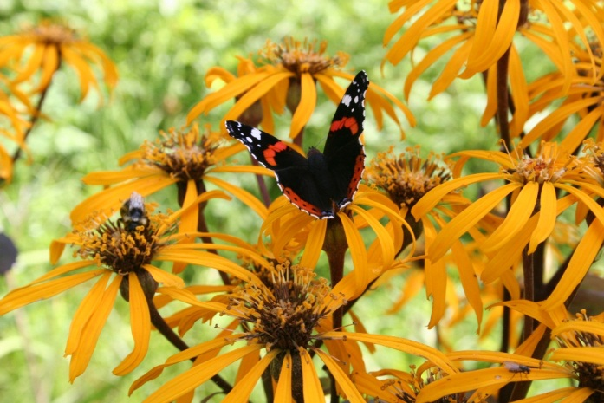
Sortert for sommerfugler |  |  | Gode (verdi) for : |  |  |  | Norske/Danske verdier
Norsk namn | Latinsks namn | Type plante | Honning bie | Kt. Humle | L.t. Humle | Solit. Bier | Bløming månad | Nektar for bier | Pollen f. bier | P. verd | Prote. % | H.du gg | Merknad | Honning plante | Som- mar fugler
Stokkrose | Alcea rosea | 2-s - h | 1 | 2 | 1 | 0 | 7 - 8 | 2 | 1 |  |  |  |  |  | x
Løvemunn | Antirrhinum majus | a -s | 1 | 1 | 2 | 1 | 7 - 9 |  |  |  |  |  |  |  | x
Aster (arter) | Aster sp. | s | 3 | 2 | 2 | 3 | 6 - 9 | 1 | 2 |  |  |  |  | j ? | X
Sommerfuglbusk | Buddleja spp. | s h | 1 | 2 | 2 | 1 | 7 - 9 |  |  |  |  |  |  |  | X
Oljemynte | Calamintha nepeta | s h |  |  |  |  |  | 3 | 2 |  |  |  |  |  | X
Ringblom | Calendula officinalis | a h |  |  |  |  | 7 - 9 | 1 | 1 |  |  |  |  |  | x
Ormedrue | Cimicifuga spp. | s h |  |  |  |  | 8 - 9 | 0 | 3 |  |  |  |  |  | X
Vakkerøye | Coreopsis spp. | a,s h | 1 | 1 | 2 | 1 |  |  |  |  |  |  |  |  | X
Pyntekorg | Cosmos spp. | a h |  |  |  |  |  |  |  |  |  |  |  |  | x
Purpursolhatt | Echinacea purpurea | s h | 0 | 2 | 2 | 2 | 7 - 9 | 0 | 0 |  |  |  |  |  | X
Hjortetrøst | Eupatorium cannabinum | s - h/v | 2 | 2 | 2 | 1 | 7 - 9 | 2 | 2 |  |  |  |  |  | X
Kokardeblomst | Gaillardia spp. | a / s - h | 2 | 2 | 2 | 2 | 6 - 9 |  |  |  |  |  |  |  | X
Solsikke | Helianthus spp. | a -h | 2 | 2 | 2 | 2 | 8 - 10 | 2 | 2 |  | 31% |  |  |  | x
Prestekrage | Leucanthemum vulgare | s v/h | 1 | 1 | 1 | 2 | 6 - 8 |  |  |  |  |  |  |  | x
Søyleblom | Liatris spicata | s h | 1 | 1 | 1 |  | 6 -7 |  |  |  |  |  |  |  | X
Kattost | Malva spp. | a,s h | 2 | 2 | 2 | 1 | 7 - 9 | 2 | 2 |  |  |  |  |  | x
Etasjeblom (Hestemynte) | Monarda | a - s | 1 | 1 | 2 | 1 | 8 - 9 | 1 | ? |  |  |  |  |  | X
Valmue | Papaver spp. | a, s h | 2 | 2 | 1 | 2 | 6 - 9 | 1 | 2 | * | 19% |  |  |  | x
Solhatt | Rudbeckia sp.og Echinacea spp.. | s | 2 | 2 | 2 | 2 | 7 - 8 | 1 | 2 |  |  |  |  | n | X
Pil | Salix spp. | b /t v/h | 3 | 3 | 3 | 3 | 4 - 5 | 3 | 3 | * | 22 - 39% |  |  |  | x
Salvia | Salvia spp. | a-s h | 2 | 2 | 3 | 1 | 6 - 9 |  |  |  |  |  | treng forkultur |  | x
Bergknapp | Sedum spp. | s - v/h | 2 | 2 | 2 | 2 | 6 - 8 | 3 | 2 |  |  |  |  |  | X
Gullris | Solidago spp. | s | 2 | 2 | 2 | 2 | 7 - 10 | 1 | 2 |  |  |  |  |  | X
Jernurt | Verbena spp. | s (a) h | 2 | 2 | 2 | 1 | 7 - 10 |  |  |  |  |  |  |  | X

